IO関連図
IO関連図
システム名 | サブシステム名 | 機能名 | 作成会社 | 担当者
勤怠管理システム | 勤怠情報・一覧/登録 | 勤怠情報一覧 | TPC | 孫 静孺

t_attendance
勤怠情報一覧
漢字

t_employee
m_dept
m_calender

備考

画面レイアウト
画面レイアウト
システム名 |  |  |  |  | サブシステム名 |  |  | 機能名 |  | 作成会社 | 担当者
勤怠管理システム |  |  |  |  | 勤怠情報・一覧/登録 |  |  | 勤怠情報一覧 |  | TPC | 孫 静孺

ログアウト
社員 ID |  |  | 1 |  |  |  |  |  |  | ログアウト
氏名 |  |  | OOOO
所属部門 |  |  | OOOO

年度 | 2022

 | 月 | 営業日数 |  | 出勤日数 |  | 欠勤日数 | 実働時間（H） | 残業時間（H） | コメント
 | 01 | 30 |  | OO |  | OO | 500.0 | 100.0 | OOOOOOOOOOOOOOOOOOOO
 | 02
 | 03
 | 04
 | 05
 | 06
 | 07
 | 08
 | 09
 | 10
 | 11
 | 12

項目説明
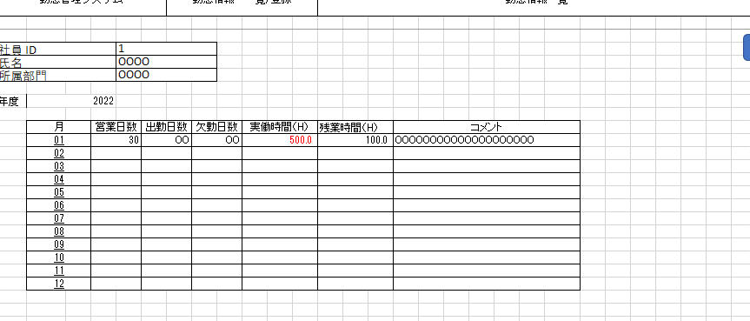
項目説明書
システム名 |  |  | サブシステム名 |  |  |  |  | 機能名 |  |  | BL名 |  | 作成会社 | 担当者
勤怠管理システム |  |  | 勤怠情報・一覧/登録 |  |  |  |  | 勤怠情報一覧 |  |  | プロスペクト更新 |  | TPC | 孫 静孺

 | 項目名 | I/O | 桁数 | IME | 必須 | 参照 | データ元（テーブル） |  | データ元項目名（列） | 値チェック/初期値 |  | 備考
ログアウト |  | I
社員ID |  | O | 10 | Off | ○ |  | t_employee |  | employee_id | 半角英数
氏名 |  | O | 20 | On | ○ |  | t_employee |  | employee_name | 全角日本語
所属部門 |  | O | 30 | On | ○ |  | m_dept |  | dept_name | 半角英数字
I/O ：Ｉ（入力）、O（出力）、I/O（入出力）
必須：○（必須）、△（条件により）、ブランク（任意）
桁数：最大桁数（Max Length）
IME ：On（全角日本語）、Off（半角英数字）
参照：W（ウィンドウ検索）、P（プルダウン）
年度 |  | O |  | Off | ○ | P | m_calender |  | calender_date | 半角英数
月 |  | O |  | Off | ○ | P | m_calender |  | calender_date | 半角英数
営業日数 |  | O |  | Off |  |  | t_attendance |  | attendance_date | 半角英数
出勤日数 |  | O |  | Off |  |  | t_attendance |  | attendance_date | 半角英数
欠勤日数 |  | O |  | Off |  |  | t_attendance |  | attendance_date | 半角英数
実働時間 |  | O |  | Off |  |  | t_attendance |  | working_hours | 半角英数
残業時間 |  | O |  | Off |  |  | t_attendance |  | overtime-hours | 半角英数
コメント |  | I |  |  |  |  |  |  |  | 全角日本語

イベント
イベント一覧
システム名 | サブシステム名 | 機能名 |  | 作成会社 | 担当者
勤怠管理システム | 勤怠情報・一覧/登録 | 勤怠情報一覧 |  | TPC | 孫 静孺

検索SQL
イベント | 処理内容および引数（データ元.引数名,データ型,桁数,必須,チェック） |  | 処理BL（ビジネスロジック）
初期表示 | ログアウト（ボタン）、社員ID（ラベル）、氏名（ラベル）、所属部門（ラベル）
 | 年度（コンボボックス）、営業日数（入力テキスト）、出勤日数（入力テキスト）
 | 欠勤日数（入力テキスト）実働時間（入力テキスト）、残業時間（入力テキスト）、コメント

ログアウトボタン・押下

検索SQL
年度（コンボボックス） | 下記の年度をコンボボックスで表示
・クリック | 2022
 | 2021
 | 2020

月（リンク） | １から１２の月をリンクで表示 |  | 数字をクリックすると
・クリック |  |  | 勤怠情報詳細画面に遷移

